Pointage Planning
U.P.R.T. |  | Feuille mensuelle de positionnement et pointages horaires |  |  |  |  |  |  |  |  |  |  |  |  |  |  |  |  |  |  |  |  |  |  |  | document consulté ou imprimé le : |  |  |  |  |  | 2026-05-21 |  |  |  |  |  |  |  |  |  |  |  |  |  |  |  |  |  |  |  |  |  |  |  |  |  |  |  |  |  |  |  |  |  |  |  |  |  |  |  |  |  |  |  |  |  |  |  |  |  |  |  |  |  |  |  |  |  |  |  |  |  |  |  |  |  |  |  |  |  |  |  |  |  | (Je fournis la base. Vous construisez votre outil)
2026-01-01 |  |  |  |  |  | RENÉ |  |  |  |  | ADELINE |  |  |  |  | CÉLINE |  |  |  |  | ÉLODIE |  |  |  |  | JEAN |  |  |  |  | FLORENTIN |  |  |  |  | DIMITRI |  |  |  |  | ÉMELINE |  |  |  |  | NARCISSE |  |  |  |  | ROLAND |  |  |  |  | ÉDITH |  |  |  |  | CHRSTOPHE |  |  |  |  | MONIQUE |  |  |  |  | NADEGE |  |  |  |  | MATHIEU |  |  |  |  | DENIS |  |  |  |  | AUDE |  |  |  |  | BRICE |  |  |  |  | PATRICE |  |  |  |  | CATHERINE
2026-01-01 | 2026-01-01 | 1 | 18 | X | 18 |  | 5:00:00 | 13:00:00 | 1 | 7:50:00 |  | 5:00:00 | 13:00:00 | 2 | 7:40:00 | cp |  |  |  |  | aa |  |  |  |  | f |  |  |  |  | cp |  |  |  |  | cp |  |  |  |  | cp |  |  |  |  | cp |  |  |  |  | cp |  |  |  |  | cp |  |  |  |  | cp |  |  |  |  | cp |  |  |  |  | cp |  |  |  |  | cp |  |  |  |  | cp |  |  |  |  | cp |  |  |  |  | cp |  |  |  |  | cp |  |  |  |  | cp
2026-01-02 | 2026-01-02 | 1 | 4 |  | 4 | cp |  |  |  |  |  | 6:30:00 | 14:15:00 | 1 | 7:35:00 | cp |  |  |  |  | am |  |  |  |  | f
2026-01-03 | 2026-01-03 | 1 | 4 |  | 4 | rtt |  |  |  |  |  | 6:00:00 | 13:00:00 |  | 7:00:00 | cp |  |  |  |  | am |  |  |  |  | f
2026-01-04 | 2026-01-04 | 1 | 2 |  | 2 |  |  |  |  |  |  |  |  |  |  | cp |  |  |  |  | am
2026-01-05 | 2026-01-05 | 2 | 2 |  | 2 |  |  |  |  |  |  |  |  |  |  | cp |  |  |  |  | am
2026-01-06 | 2026-01-06 | 2 | 0 |  | 0 |  | 5:15:00 | 14:20:00 | 2 | 8:45:00 |  | 5:30:00 | 13:40:00 | 2 | 7:50:00
2026-01-07 | 2026-01-07 | 2 | 0 |  | 0 |  | 5:00:00 | 13:00:00 |  | 8:00:00 |  | 5:00:00 | 13:00:00 |  | 8:00:00
2026-01-08 | 2026-01-08 | 2 | 0 |  | 0
2026-01-09 | 2026-01-09 | 2 | 0 |  | 0
2026-01-10 | 2026-01-10 | 2 | 0 |  | 0
2026-01-11 | 2026-01-11 | 2 | 0 |  | 0
2026-01-12 | 2026-01-12 | 3 | 0 |  | 0
2026-01-13 | 2026-01-13 | 3 | 0 |  | 0
2026-01-14 | 2026-01-14 | 3 | 0 |  | 0
2026-01-15 | 2026-01-15 | 3 | 0 |  | 0
2026-01-16 | 2026-01-16 | 3 | 0 |  | 0
2026-01-17 | 2026-01-17 | 3 | 0 |  | 0
2026-01-18 | 2026-01-18 | 3 | 0 |  | 0
2026-01-19 | 2026-01-19 | 4 | 0 |  | 0
2026-01-20 | 2026-01-20 | 4 | 0 |  | 0
2026-01-21 | 2026-01-21 | 4 | 0 |  | 0
2026-01-22 | 2026-01-22 | 4 | 0 |  | 0
2026-01-23 | 2026-01-23 | 4 | 0 |  | 0
2026-01-24 | 2026-01-24 | 4 | 0 |  | 0
2026-01-25 | 2026-01-25 | 4 | 0 |  | 0
2026-01-26 | 2026-01-26 | 5 | 0 |  | 0
2026-01-27 | 2026-01-27 | 5 | 0 |  | 0
2026-01-28 | 2026-01-28 | 5 | 0 |  | 0
2026-01-29 | 2026-01-29 | 5 | 0 |  | 0
2026-01-30 | 2026-01-30 | 5 | 0 |  | 0
2026-01-31 | 2026-01-31 | 5 | 0 |  | 0
2026-02-01 | 2026-02-01 | 5 | 0 |  | 0
Planning et pointages du mois de |  |  |  |  |  | RENÉ |  |  |  |  | ADELINE |  |  |  |  | CÉLINE |  |  |  |  | ÉLODIE |  |  |  |  | JEAN |  |  |  |  | FLORENTIN |  |  |  |  | DIMITRI |  |  |  |  | ÉMELINE |  |  |  |  | NARCISSE |  |  |  |  | ROLAND |  |  |  |  | ÉDITH |  |  |  |  | CHRSTOPHE |  |  |  |  | MONIQUE |  |  |  |  | NADEGE |  |  |  |  | MATHIEU |  |  |  |  | DENIS |  |  |  |  | AUDE |  |  |  |  | BRICE |  |  |  |  | PATRICE |  |  |  |  | CATHERINE
2026-01-01 |  |  |  |  |  | 1 | CP | Présence | 25:05:00 |  | 0 | CP | Présence | 38:55:00 |  | 5 | CP | Présence | 0:00:00 |  | 0 | CP | Présence | 0:00:00 |  | 0 | CP | Présence | 0:00:00 |  | 1 | CP | Présence | 0:00:00 |  | 1 | CP | Présence | 0:00:00 |  | 1 | CP | Présence | 0:00:00 |  | 1 | CP | Présence | 0:00:00 |  | 1 | CP | Présence | 0:00:00 |  | 1 | CP | Présence | 0:00:00 |  | 1 | CP | Présence | 0:00:00 |  | 1 | CP | Présence | 0:00:00 |  | 1 | CP | Présence | 0:00:00 |  | 1 | CP | Présence | 0:00:00 |  | 1 | CP | Présence | 0:00:00 |  | 1 | CP | Présence | 0:00:00 |  | 1 | CP | Présence | 0:00:00 |  | 1 | CP | Présence | 0:00:00 |  | 1 | CP | Présence | 0:00:00
document consulté ou imprimé le : |  |  |  |  |  | 1 | RTT | Pauses | 3 | 0:30:00 | 0 | RTT | Pauses | 5 | 0:50:00 | 0 | RTT | Pauses | 0 | 0:00:00 | 0 | RTT | Pauses | 0 | 0:00:00 | 0 | RTT | Pauses | 0 | 0:00:00 | 0 | RTT | Pauses | 0 | 0:00:00 | 0 | RTT | Pauses | 0 | 0:00:00 | 0 | RTT | Pauses | 0 | 0:00:00 | 0 | RTT | Pauses | 0 | 0:00:00 | 0 | RTT | Pauses | 0 | 0:00:00 | 0 | RTT | Pauses | 0 | 0:00:00 | 0 | RTT | Pauses | 0 | 0:00:00 | 0 | RTT | Pauses | 0 | 0:00:00 | 0 | RTT | Pauses | 0 | 0:00:00 | 0 | RTT | Pauses | 0 | 0:00:00 | 0 | RTT | Pauses | 0 | 0:00:00 | 0 | RTT | Pauses | 0 | 0:00:00 | 0 | RTT | Pauses | 0 | 0:00:00 | 0 | RTT | Pauses | 0 | 0:00:00 | 0 | RTT | Pauses | 0 | 0:00:00
2026-05-21 |  |  |  |  |  | 0 | AM | Travail | 24:35:00 |  | 0 | AM | Travail | 38:05:00 |  | 0 | AM | Travail | 0:00:00 |  | 4 | AM | Travail | 0:00:00 |  | 0 | AM | Travail | 0:00:00 |  | 0 | AM | Travail | 0:00:00 |  | 0 | AM | Travail | 0:00:00 |  | 0 | AM | Travail | 0:00:00 |  | 0 | AM | Travail | 0:00:00 |  | 0 | AM | Travail | 0:00:00 |  | 0 | AM | Travail | 0:00:00 |  | 0 | AM | Travail | 0:00:00 |  | 0 | AM | Travail | 0:00:00 |  | 0 | AM | Travail | 0:00:00 |  | 0 | AM | Travail | 0:00:00 |  | 0 | AM | Travail | 0:00:00 |  | 0 | AM | Travail | 0:00:00 |  | 0 | AM | Travail | 0:00:00 |  | 0 | AM | Travail | 0:00:00 |  | 0 | AM | Travail | 0:00:00
Bonne utilisation |  |  |  |  |  | 0 | F | Nb.Jours |  | 3 | 0 | F | Nb.Jours |  | 5 | 0 | F | Nb.Jours |  | 0 | 0 | F | Nb.Jours |  | 0 | 3 | F | Nb.Jours |  | 0 | 0 | F | Nb.Jours |  | 0 | 0 | F | Nb.Jours |  | 0 | 0 | F | Nb.Jours |  | 0 | 0 | F | Nb.Jours |  | 0 | 0 | F | Nb.Jours |  | 0 | 0 | F | Nb.Jours |  | 0 | 0 | F | Nb.Jours |  | 0 | 0 | F | Nb.Jours |  | 0 | 0 | F | Nb.Jours |  | 0 | 0 | F | Nb.Jours |  | 0 | 0 | F | Nb.Jours |  | 0 | 0 | F | Nb.Jours |  | 0 | 0 | F | Nb.Jours |  | 0 | 0 | F | Nb.Jours |  | 0 | 0 | F | Nb.Jours |  | 0
Retrouvez moi sur internet : Joel Leboucher |  |  |  |  |  | 0 | AA | Moy/J | 8:11:40 |  | 0 | AA | Moy/J | 7:37:00 |  | 0 | AA | Moy/J | 0:00:00 |  | 1 | AA | Moy/J | 0:00:00 |  | 0 | AA | Moy/J | 0:00:00 |  | 0 | AA | Moy/J | 0:00:00 |  | 0 | AA | Moy/J | 0:00:00 |  | 0 | AA | Moy/J | 0:00:00 |  | 0 | AA | Moy/J | 0:00:00 |  | 0 | AA | Moy/J | 0:00:00 |  | 0 | AA | Moy/J | 0:00:00 |  | 0 | AA | Moy/J | 0:00:00 |  | 0 | AA | Moy/J | 0:00:00 |  | 0 | AA | Moy/J | 0:00:00 |  | 0 | AA | Moy/J | 0:00:00 |  | 0 | AA | Moy/J | 0:00:00 |  | 0 | AA | Moy/J | 0:00:00 |  | 0 | AA | Moy/J | 0:00:00 |  | 0 | AA | Moy/J | 0:00:00 |  | 0 | AA | Moy/J | 0:00:00

légende |  |  | code | Apparence |  | ATTENTION : ce sont les lettres saisies dans le tableau qui déclenchent les couleurs , Cellue BLANCHE = Présent (travail)
congés payés |  |  | CP |  |  |  |  |  |  |  |  |  |  | Ressources documentaires pour établir ce document - je remercie les sites suivant qui m'ont été sources d'amélioration :
récupération du temps de travail |  |  | RTT
absence maladie |  |  | AM |  |  |  |  |  |  |  |  |  |  |  | http://www.assistanteplus.fr/services/bureautique/cid1420-automatiser-un-planning-de-suivi-des-absences.html
formation |  |  | F |  |  | Vous pouvez remplacer F par RH (repos hebdomadaire)
autre absence |  |  | AA |  |  |  |  |  |  |  |  |  |  |  | http://www.top-assistante.com/bureau/excel/mfc3.php
Temps d'une pause |  |  | 0:10:00 | 2
Journée(s) critique(s) Nb absents ou plus |  |  | 7 | X |  |  |  |  |  |  |  |  |  |  | http://www.excelabo.net/
Au dela de combien d'absents |  |  | 5 | 5
A partir de de combien d'absents |  |  | 3 | 3 |  |  |  |  |  |  |  |  |  |  | http://lecompagnon.info/
Moins de combien d'absents |  |  | 2 | 2
 |  |  |  |  |  |  |  |  |  |  |  |  |  | N'hésitez pas à créer vos document et mettre vos utilitaires à disposition des internautes

MODE D'EMPLOI

❶ | Saisir la date |  |  |  |  |  |  |  |  |  |  |  |  |  |  |  |  | Saisir la date 01/05/2010 cellule C4
 | 2010-05-01 | cellule C4 |  |  | format : | 2010-05-01

❷ | Vérifier et ajuster les "compteurs" selon vos besoins
 |  |  | 7 |  | cellule E50
 |  |  | 5 |  | cellule E51
 |  |  | 3 |  | cellule E52
 |  |  | 2 |  | cellule E53

❸ | Déterminer le temps d'une pause
 |  |  | 0:10:00 |  | cellule E49

❹ | Saisir le nom de vos agents

 |  |  | RENÉ |  |  |  |  |  | ligne 3

❺ | vous pouvez modifier les initiales des cellules a votre convenance
 |  |  | CP |  | cellule E44
 |  |  | RTT |  | cellule E45
 |  |  | AM |  | cellule E46
 |  |  | F |  | cellule E47
 |  |  | AA |  | cellule E48
 |  | elles se reporteront dans chaque compteur
 |  |  |  | CP | ligne 37
 |  |  |  | RTT | ligne 38
 |  |  |  | AM | ligne 39
 |  |  |  | F | ligne 40
 |  |  |  | AA | ligne 41

Une colonne Agent est composée de 5 colonnes
 |  |  |  |  |  |  |  |  |  |  | RENÉ
 |  |  |  |  |  |  |  |  | si l'agent travaille…..ne saisissez rien | → |  | 5:00:00 | 13:00:00 | 1 | 7:50:00
 |  |  |  |  |  |  |  |  | si l'agent est absent saisissez un motifs | → | cp
 |  |  |  |  |  |  |  |  |  |  | ❶ | ❷ | ❸ | ❹ | ❺

❶ | si l'agent travaille…..ne saisissez rien (cela fausserait le compteur colonne E)
 | si l'agent est absent saisissez un des motifs (liste des motifs cellules E44 à E48)

❷ | Heure d'embauche
❸ | Heure de débauche
❹ | nombre de pauses prises par l'agent (si pas de pause …ne rien saisir)
❺ | Total : NE RIEN SAISIR

Vous avez un planning pour 20 agents (vous pouvez l'utiliser pour moins)
 | pour l'exemple ligne 4
 |  | j'ai saisi un motif d'absence pour tous ( A SUPPRIMER) pour votre utilisation
 | vous avez la possibilité d'ajouter autant d'agents que vous le souhaitez
 |  | à condition d'ajouter les cellules correspondantes dans les formules colonne E
 | comment ajouter des agents
 |  | en sélectionnant les 5 COLONNES du dernier agent : Copier puis Coller à coté

 | COMPTEURS INDIVIDUELS
 |  |  |  |  |  | RENÉ |  |  |  |  | René = cellule H3
 |  |  |  | NB.SI(H4:H35;I37) | ❶ | 1 | CP | Présence | 25:05:00 |  | ❷ | Heures de présence avec le temps des pauses |  |  |  |  |  |  |  |  |  | SOMME(L4:L35)+L38
 |  |  |  | NB.SI(H4:H35;I38) |  | 1 | RTT | Pauses | 3 | 0:30:00 | ❸ | nombre de pauses et temps total des pauses |  |  |  |  |  |  |  |  |  | SOMME(K4:K35) |  |  | et | K38*$E$49
 |  |  |  | NB.SI(H4:H35;I39) |  | 0 | AM | Travail | 24:35:00 |  | ❹ | Heures travaillées ( présence moins les pauses) |  |  |  |  |  |  |  |  |  | K37-L38
 |  |  |  | NB.SI(H4:H35;I40) |  | 0 | F | Nb.Jours |  | 3 | ❺ | Journées travaillées |  |  |  |  |  |  |  |  |  | NB.SI(I4:I35;">0")
 |  |  |  | NB.SI(H4:H35;I41) |  | 0 | AA | Moy/J | 8:11:40 |  | ❻ | Moyenne du temps travaillé pour la période |  |  |  |  |  |  |  |  |  | SI(K39=0;0;K39/L40)

 |  |  |  |  | ❶ | comptabilise chaques absences pour le mois en cours

Lecture du document

2010-05-01 | 01/010/2020 | 18 | 18 | X | 18
2010-05-08 | 2010-05-08 | 19 | 0 |  | 0
2010-05-09 | 2010-05-09 | 19 | 0 |  | 0
❶ | ❷ | ❸ | ❹ | ❺ | ❻

 | ❶ | jours avec mise en forme conditionnelle (bleu samedi et dimanche) (jaune jours fériés)
 | ❷ | dates format ( jj/m )
 | ❸ | N° de semaines programmées du Lundi au Dimanche
 | ❹ | contrôle visuel en fonction des valeurs que vous avez saisi (cellules : E51 - E52 - E53)
 | ❺ | Journée(s) critique(s) Nb absents ou plus (saisis cellule E50)
 | ❻ | nombre total d'absences pour la journée (résultat en nombre de la colonne E)

MFC (Mises en Formes Conditionnelles)
Colonnes B et C :
❶ | ❷ |  | OU(JOURSEM(B7)=1;JOURSEM(B7)=7) |  |  |  |  |  |  |  |  | pour les jours fériés

 | Colonne E : |  | ❹
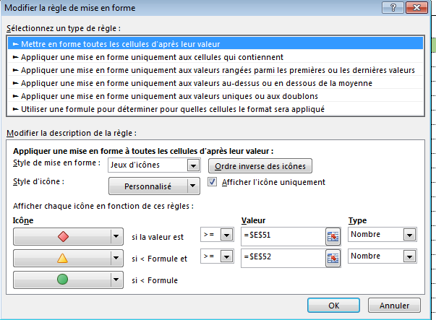

 | Colonne F : |  |  | ❺

 |  |  | la condition "jour férié" est :
 |  |  | OU($C14=DATE(ANNEE($C14);1;1);$C14=(ARRONDI(DATE(ANNEE($C14);4;MOD(234-11*MOD(ANNEE($C14);19);30))/7;)*7-6)+1;$C14=DATE(ANNEE($C14);5;1);$C14=DATE(ANNEE($C14);5;8);$C14=(ARRONDI(DATE(ANNEE($C14);4;MOD(234-11*MOD(ANNEE($C14);19);30))/7;)*7-6)+39;$C14=(ARRONDI(DATE(ANNEE($C14);4;MOD(234-11*MOD(ANNEE($C14);19);30))/7;)*7-6)+50;$C14=DATE(ANNEE($C14);7;14);$C14=DATE(ANNEE($C14);8;15);$C14=DATE(ANNEE($C14);11;1);$C14=DATE(ANNEE($C14);11;11);$C14=DATE(ANNEE($C14);12;25))

 |  | Pour compléter ces symboles :
 |  | ❼ | ❽ | ❾ | ❿ | ⓫ | ⓬ | ⓭ | ⓮ | ⓯ | → | INSERTION…….cliquez sur Symbole

Sources
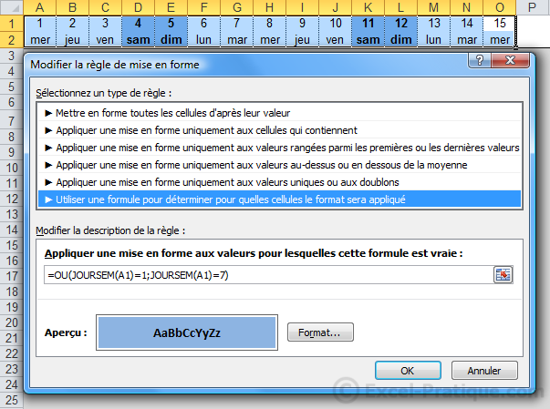
 |  |  | LIENS UTILES :
Calendrier et MFC des jours fériés |  |  | http://www.assistanteplus.fr/services/bureautique/cid1420-automatiser-un-planning-de-suivi-des-absences.html
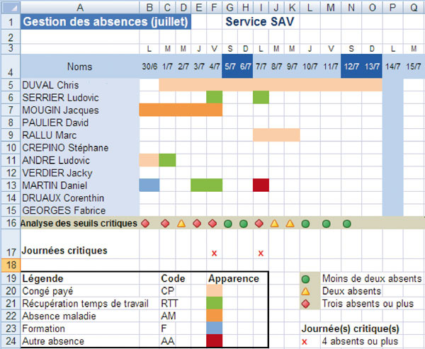

 | Pour simplifier la lecture du planning : la saisie de chaque code (CP, RTT, AM, etc.) détermine l'apparence de la cellule. Une couleur a été associée à chaque terme (cf. Définir une règle de texte spécifique).

 | Pour visualiser les jours "avec" et les jours "sans": une formule comptabilise le nombre d'absences. Le résultat est associé à un jeu d'icônes. Chaque icône correspond à une valeur (cf. Utiliser un jeu d'icônes).

 | Pour alerter le responsable : une formule conditionnelle associée à une règle de mise en forme apparaît lorsque le seuil critique (plus de 4 personnes absentes) a été dépassé (cf. Associer plusieurs types de conditions).

 | Définir une règle de texte spécifique

 | Toute mise en forme conditionnelle débute par l'observation du document à traiter pour en définir les caractéristiques conditionnelles.

 | 1- Accédez aux menus
 | Une fois les critères rapidement définis (ex.: colorer tels types de données, etc.), sélectionnez la plage de cellules puis cliquez sur l'icône Mise en forme conditionnelle (dans le groupe de commandes Style de l'onglet Accueil). Là, activez l'option Gérer les règles. La boîte de dialogue Gestionnaire des règles de mise en forme conditionnelle s'affiche à l'écran. Cliquez sur l'icône Nouvelle règle.

 | 2- Choisissez une catégorie de règle
 | Repérez, dans la boîte de dialogue Nouvelle règle de mise en forme, la zone Sélectionnez un type de règle. Elle présente six modes de paramétrage. Cliquez sur l'option Appliquer une mise en forme uniquement aux cellules contenant. La zone Modifier la description de la règle change d'apparence. Passez à l'étape suivante pour concevoir la règle.

 | 3- Paramétrez la première règle
 | Activez la flèche de choix du premier critère (Valeur de la cellule) puis cliquez sur l'option Texte spécifique. Maintenez, dans la deuxième zone, l'option Contenant puis saisissez, dans la dernière, le texte à reconnaître (ex.: CP).

 | 4- Définissez une mise en forme
 | Pour personnaliser l'apparence conditionnelle des cellules, cliquez sur le bouton Format...: la boîte de dialogueFormat de cellule s'affiche. Paramétrez, dans les onglets Police et Remplissage, les options de votre choix (dans notre exemple: le texte et le fond de la cellule sont identiques). Cliquez sur OK pour valider. La première règle apparaît dans le gestionnaire.

 | 5- Ajoutez les règles complémentaires
 | Pour créer les règles suivantes, cliquez à nouveau sur le bouton Nouvelle règle... et suivez le pas-à-pas précédemment décrit. Si vous avez repris l'exemple du planning des absences, vous obtenez un résultat similaire à celui-ci :

 | Utiliser un jeu d'icônes
 | Si la sélection d'une ligne de résultat associée aux Jeux d'icônes de l'option Mise en forme conditionnelle peut, dans certains cas, suffire à vos besoins; la personnalisation de la règle s'impose parfois.

 | L'option Mettre en forme toutes les cellules d'après leur valeur, disponible (entre autres) par l'icône Mise en forme conditionnelle et les options Jeux d'icônes > Autres règles, propose un panel visible en activant la flèche de choix de la zone Style d'icône.

 | 1- Découvrez le principe
 | Par défaut, un jeu d'icônes est relié à des Valeurs et des Types qui lui sont propres. Si le choix proposé par Excel peut vous convenir, vous pouvez en modifier les paramètres. C'est le cas dans notre exemple où le style 3 Signesa été personnalisé en fonction de nos attentes (vert : tout va bien; orange: attention; rouge: danger).

 | 2- Paramétrez les critères
 | Sur notre exemple, l'absence de trois techniciens met en danger l'organisation du service, deux absences en fragilise l'équilibre, une absence passe inaperçue.

 | Pour totaliser le nombre d'absences par jour: créez puis recopiez une formule de type : =NBVAL(ref_cellule:ref_cellule).

 | Pour remplacer le total par un symbole : sélectionnez les résultats, cliquez sur l'icône Mise en forme conditionnelle, activez l'option Jeux d'icônes puis validez l'option 3 signes (rond vert, triangle jaune et losange rouge).

 | Pour personnaliser l'affichage des symboles, sélectionnez à nouveau les résultats, cliquez sur l'icône Mise en forme conditionnelle puis activez l'option Gérer les règles. Le gestionnaire s'affiche. Sélectionnez la règle en question puis cliquez sur le bouton Modifier la règle. Tout d'abord, cochez les cases Ordre inverse des icônes et Afficher l'icône uniquement. Ensuite, paramétrez les données de la façon suivante :

 | Si la valeur est >= Valeur 3 Type Nombre ;

 | Si 3 et = 2 Valeur 2 Type Nombre ;

 | Si 2 puis validez en cliquant sur OK.

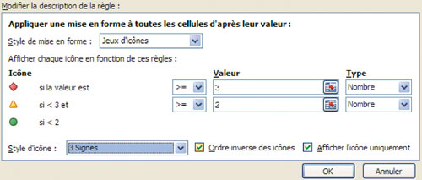

 |  | Associer plusieurs types de conditions

 | Le choix de certains jeux d'icônes peut vous obliger à compléter votre analyse en l'associant à une formule conditionnelle. C'est le cas dans notre exemple où la formule =Si(ref_cellule>=4;"x";" ") analyse chaque total est signale les journées qui dépassent le seuil critique (plus de trois personnes absentes).
 |  | La Nouvelle règle :
 |  | sera de type Appliquer une mise en forme uniquement aux cellules qui contiennent ;
 |  | elle reprendra la syntaxe : Valeur de la cible + Egale à + ="x" ;
 |  | et le Format appliqué fera ressortir les éléments critiques.

